有機加算（緑肥）
（参考様式第１－６号）生産記録－炭素貯留効果の高い有機農業

 | ●対象活動：有機農業の加算措置（緑肥の施用）
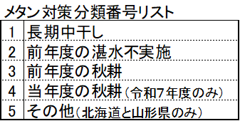

 | 組織名
 | 氏 名

 | ほ場名 | 実施面積（a） | 作物名（５割低減） | ※メタン対策 | 実施時期（開始日） | 実施時期（終了日） | 備考

 | （注１）記入欄が足りない場合は、別様式（任意）を用いることも可。
 | （注２）実施時期が複数日ある場合は、「実施時期（開始日）」及び「実施時期（終了日）」いずれも記載すること。
 | （※）メタン対策の欄は、主作物が水稲（飼料用米含む。）の場合のみ記載すること。

 | １．対象活動
 | 緑肥の品種名 | 播種時期 | 農地還元 （すき込み時期） | 栽培期間 | 播種量 （kg/10a） | 標準播種量 （kg/10a）

 | （注１）標準播種量には、カタログや都道府県の栽培技術指針等で示されている播種量を記載すること（播種量は、標準播種量とおおむね同等量の播種を行うこと）。
 | （注２）栽培期間には、播種から農地還元までの期間を記載すること。

 | ２．保管書類

 | □がある項目については、該当する項目の□に■又は✓を記入すること。

